Summary Table-English Format
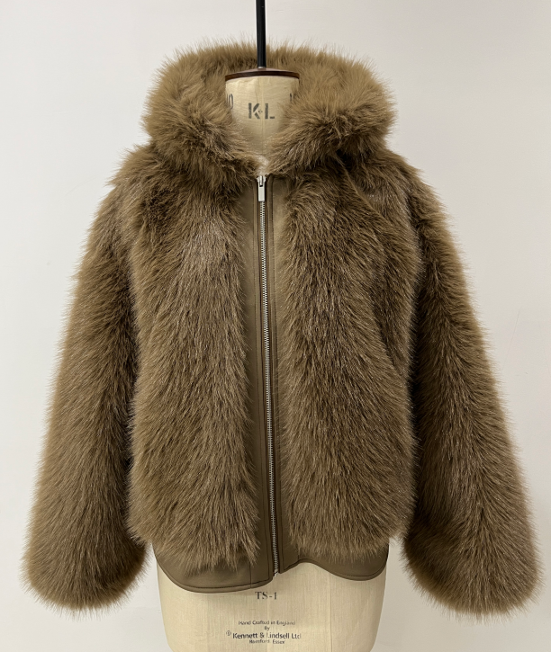
 |  |  |  |  | 看这列↓ |  |  | SINOPROUD 装箱单
客户：DEFACTO
款号：F5570AX
联系人：金诺7部/Marjorie
更新日期：2024-8-18
 |  |  | Total Order
箱号 | 箱号 | 箱数 | Style Code | Order Number 订单号 | 打印箱贴数 | ColorCode-Name 颜色 | Prepack Code 款号 | Set Content | S | M | L | Qty. In A Blister 一个配比件数 | 一箱 中包数 | 一箱 件数 | Delivery Country 国家 | 箱规 | LOT 中包净重 | 净重 /箱 | 毛重 /箱 | 净重 /总 | 毛重 /总
1 | 28 | 28 | F5570AX | 1647651 | 65 | BN530 - BROWN | F5570AXECOMAL | 1 | - | - | 2 | 2 | 3 | 6 | ECOM-价格牌无价格 | 60*40*28 | 1.76 | 5.28 | 6.4 | 443.52 | 537.6
29 | 29 | 1 | F5570AX | 1647651 | 5 | BN530 - BROWN | F5570AXECOMAL | 1 | - | - | 2 | 2 | 1 | 2 | ECOM-价格牌无价格 | 60*40*28 | 1.76 | 1.76 | 2.88 | 1.76 | 2.88
30 | 57 | 28 | F5570AX | 1647651 | 65 | BN530 - BROWN | F5570AXECOMAM | 1 | - | 2 | - | 2 | 3 | 6 | ECOM-价格牌无价格 | 60*40*28 | 1.66 | 4.98 | 6.1 | 418.32 | 512.4
58 | 58 | 1 | F5570AX | 1647651 | 5 | BN530 - BROWN | F5570AXECOMAM | 1 | - | 2 | - | 2 | 1 | 2 | ECOM-价格牌无价格 | 60*40*28 | 1.66 | 1.66 | 2.78 | 1.66 | 2.78
59 | 86 | 28 | F5570AX | 1647651 | 65 | BN530 - BROWN | F5570AXECOMAS | 1 | 2 | - | - | 2 | 3 | 6 | ECOM-价格牌无价格 | 60*40*28 | 1.5 | 4.5 | 5.62 | 378 | 472.08
87 | 87 | 1 | F5570AX | 1647651 | 5 | BN530 - BROWN | F5570AXECOMAS | 1 | 2 | - | - | 2 | 1 | 2 | ECOM-价格牌无价格 | 60*40*28 | 1.5 | 1.5 | 2.62 | 1.5 | 2.62
1 | 13 | 13 | F5570AX | 1647642 | 32 | BN530 - BROWN | F5570AXTOP5A | 1 | 2 | 2 | 2 | 6 | 1 | 6 | TOPTAN-5 俄罗斯单，价格牌空白，贴QR贴纸 | 60*40*28 | 4.92 | 4.92 | 6.04 | 63.96 | 78.52
1 | 10 | 10 | F5570AX | 1647641 | 26 | BN530 - BROWN | F5570AXTOP7A | 1 | 2 | 2 | 2 | 6 | 1 | 6 | TOPTAN-7 | 60*40*28 | 4.92 | 4.92 | 6.04 | 49.2 | 60.4
1 | 362 | 362 | F5570AX | 1647650 | 770 | BN530 - BROWN | F5570AXDFA | 1 | 2 | 2 | 2 | 6 | 1 | 6 | TURKEY | 60*40*28 | 4.92 | 4.92 | 6.04 | 1781.04 | 2186.48

 |  |  | Total Order By Sizes
 |  |  | Style Code | Order Number |  | ColorCode-Name | Prepack Code | Set Content | S | M | L | Delivery Country
 |  |  | F5570AX | 1647651 |  | BN530 - BROWN | F5570AXECOMAL | 1 | - | - | 170 | ECOM
 |  |  | F5570AX | 1647651 |  | BN530 - BROWN | F5570AXECOMAM | 1 | - | 170 | - | ECOM
 |  |  | F5570AX | 1647651 |  | BN530 - BROWN | F5570AXECOMAS | 1 | 170 | - | - | ECOM
 |  |  | F5570AX | 1647643 |  | BN530 - BROWN | F5570AXKZKA | 1 | 26 | 26 | 26 | KAZAKHSTAN
 |  |  | F5570AX | 1647642 |  | BN530 - BROWN | F5570AXTOP5A | 1 | 26 | 26 | 26 | TOPTAN-5
 |  |  | F5570AX | 1647641 |  | BN530 - BROWN | F5570AXTOP7A | 1 | 20 | 20 | 20 | TOPTAN-7
 |  |  | F5570AX | 1647650 |  | BN530 - BROWN | F5570AXDFA | 1 | 698 | 698 | 698 | TURKEY

 |  |  |  | 进仓时间 |  | PO 订单号 | Colour Code 颜色 | Prepack Code 预包装编码 | 目的地国家 | 尺码配比 |  |  | 每包件数 | 中包数量 | 总件数
 |  |  |  |  |  |  |  |  |  | S | M | L
 |  |  |  | 见以下 分PO |  | 见以下 分PO | BN530 - BROWN 棕色 | 见以下 分PO | 见以下 分PO | 940 | 940 | 940 | / | / | 2820

